2023_11_data
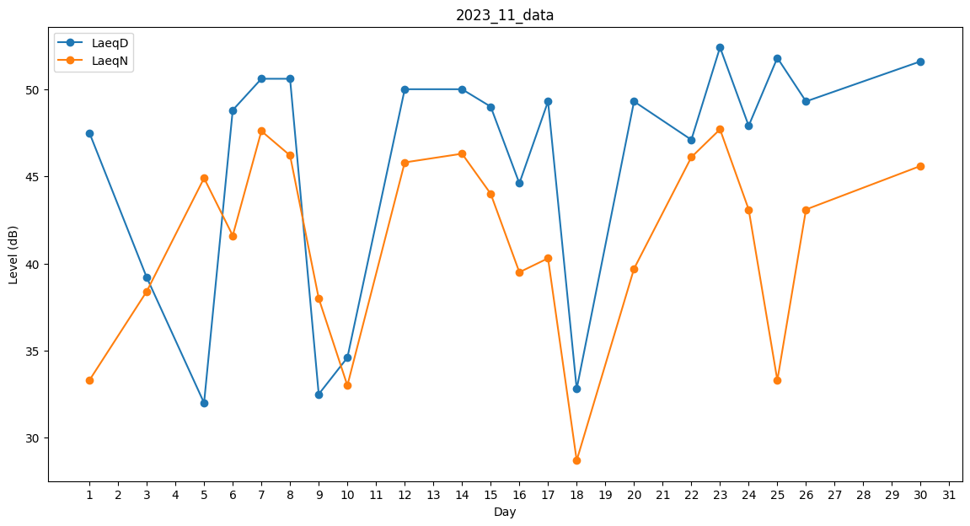
Day | LaeqD | LaeqN
1 | 47.5 | 33.3
2 | 35.5 | 0
3 | 39.2 | 38.4
4 | 40.5 | 0
5 | 32 | 44.9
6 | 48.8 | 41.6
7 | 50.6 | 47.6
8 | 50.6 | 46.2
9 | 32.5 | 38
10 | 34.6 | 33
11 | 47.2 | 0
12 | 50 | 45.8
13 | 50 | 0
14 | 50 | 46.3
15 | 49 | 44
16 | 44.6 | 39.5
17 | 49.3 | 40.3
18 | 32.8 | 28.7
19 | 0 | 39.5
20 | 49.3 | 39.7
21 | 35.4 | 0
22 | 47.1 | 46.1
23 | 52.4 | 47.7
24 | 47.9 | 43.1
25 | 51.8 | 33.3
26 | 49.3 | 43.1
27 | 47.3 | 0
28 | 0 | 46.1
29 | 47.3 | 0
30 | 51.6 | 45.6

